员工差旅明细
 | 【员工差旅报销单】

 |  | 姓名: |  | 易梦铃 |  | 职位: |  | 助理
 |  | 发生地: |  | 上海 |  | 部门: |  | 会奖6部
 |  | 发生日期: |  | 2025.2.27-3.2 |  | 报销日期: |  | 2025.3.3
 |  |  |  |  |  | 团号: |  | HMEA-250111-STY200

 | 序号 | 报销项目 | 用途 |  | 实际报销金额 | 合格发票金额 | 不合格发票金额 |  | 备注
 | 1 |  | 小交通 |  | 35.00 |  | 35.00 |  | 3.2地铁费
 | 3 |  | 用餐 |  | 19.00 | 19.00 |  |  | 2.27餐费
 | 4 |  |  |  | 80.00 |  | 80.00 |  | 2.28餐费
 | 5 |  |  |  | 40.69 | 40.69 |  |  | 3.1餐费
 | 6 |  |  |  | 32.10 | 32.10 |  |  | 3.1餐费
 | 7 |  |  |  | 79.99 | 79.99 |  |  | 3.2餐费
 | 合计 |  |  |  | 286.78 | 171.78 | 115.00

 | 合格发票金额 |  |  |  | 补票金额 |  |  |  | 报销总金额
 | 171.78 |  |  |  | 115.00 |  |  |  | 286.78

 | 报销人: |  |  | 总监： | 合规: |  |  | 财务：

【员工上会补助统计单】
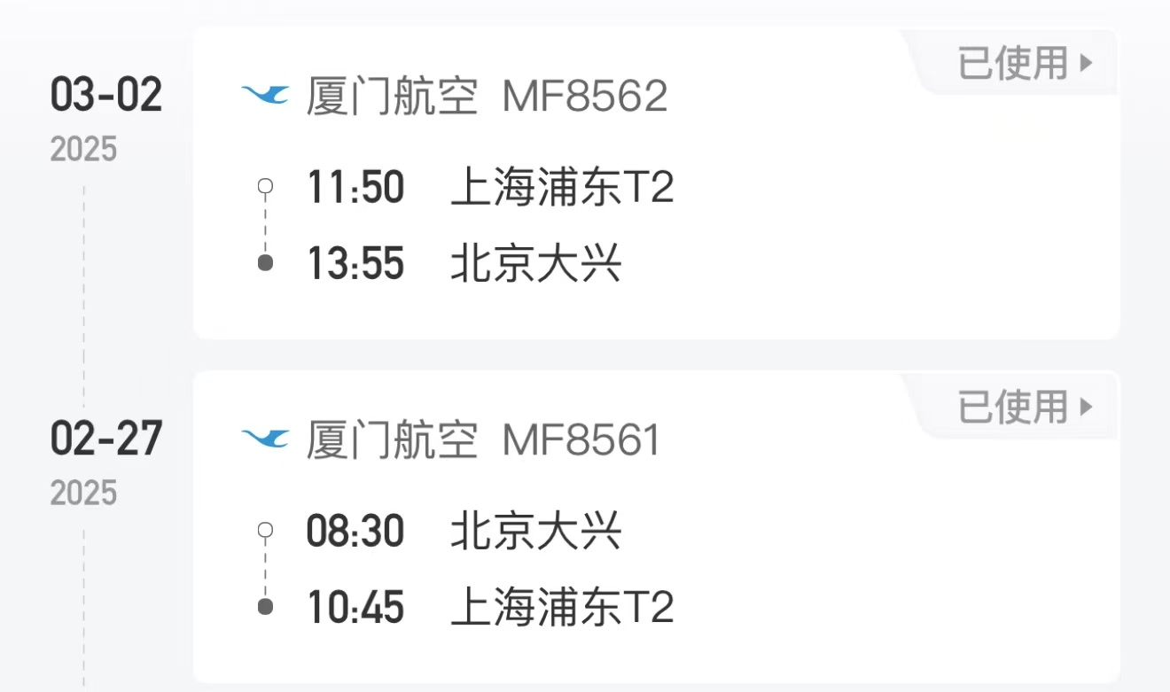
 |  | 姓名: |  | 易梦铃 |  | 职位: | 助理
 |  | 发生地: |  | 上海 |  | 部门: | 会奖6部
 |  | 发生日期: |  | 2025.2.27-3.2 |  | 报销日期: | 2025.3.3
 |  |  |  |  |  | 团号: | HMEA-250111-STY200
 |  |  |  |  |  |  |  |  |  | 、
 |  | 出差城市 | 出差起止日期 |  | 每天金额 | 天数 | 合计 | 备注
 | 1 | 北京 | 2025.2.27-2025.2.28 |  | 100.00 | 2.00 | 200.00
 | 2 | 北京 | 2025.3.1-2025.3.2 |  | 200.00 | 2.00 | 400.00
 | 合计 |  |  |  |  | 4.00 | 600.00
 | 报销人: |  |  | 总监： | 合规: |  | 财务：

